43 地方債現在高（人口１人当たり）
 | 43 地方債現在高（人口１人当たり）

 | 時点 2023(R5)年度（毎年） |  |  |  |  |  |  | 平 均 値 |  |  |  | 355,795
 | 単位 円 |  |  |  |  |  |  | 標準偏差 |  |  |  | 151,395
 | 市町村名 | 指標 | 順位 |  | #REF! | 備考 | 市町村名 | 指標 | 順位 |  | #REF! | 備考

 | 市町村平均 | 355,795 |  | － |  |  | 八街市 | 277,058 |  | 33
 | 千葉市 | 726,462 |  | 2 |  |  | 印西市 | 137,333 |  | 53
 | 銚子市 | 431,198 |  | 14 |  |  | 白井市 | 324,580 |  | 27
 | 市川市 | 106,514 |  | 54 |  |  | 富里市 | 231,838 |  | 45
 | 船橋市 | 263,569 |  | 35 |  |  | 南房総市 | 634,608 |  | 5
 | 館山市 | 485,765 |  | 12 |  |  | 匝瑳市 | 375,923 |  | 22
 | 木更津市 | 213,662 |  | 46 |  |  | 香取市 | 543,746 |  | 7
 | 松戸市 | 248,128 |  | 41 |  |  | 山武市 | 489,094 |  | 11
 | 野田市 | 262,090 |  | 37 |  |  | いすみ市 | 420,947 |  | 15
 | 茂原市 | 407,847 |  | 17 |  |  | 大網白里市 | 270,966 |  | 34
 | 成田市 | 343,109 |  | 25 |  |  | 酒々井町 | 258,491 |  | 39
 | 佐倉市 | 173,981 |  | 50 |  |  | 栄町 | 309,064 |  | 30
 | 東金市 | 340,717 |  | 26 |  |  | 神崎町 | 262,966 |  | 36
 | 旭市 | 505,880 |  | 8 |  |  | 多古町 | 239,061 |  | 43
 | 習志野市 | 279,893 |  | 32 |  |  | 東庄町 | 400,302 |  | 19
 | 柏市 | 186,282 |  | 49 |  |  | 九十九里町 | 464,696 |  | 13
 | 勝浦市 | 500,563 |  | 9 |  |  | 芝山町 | 298,908 |  | 31
 | 市原市 | 156,973 |  | 52 |  |  | 横芝光町 | 417,053 |  | 16
 | 流山市 | 320,729 |  | 29 |  |  | 一宮町 | 260,956 |  | 38
 | 八千代市 | 189,319 |  | 48 |  |  | 睦沢町 | 383,259 |  | 20
 | 我孫子市 | 247,471 |  | 42 |  |  | 長生村 | 351,378 |  | 24
 | 鴨川市 | 550,572 |  | 6 |  |  | 白子町 | 370,530 |  | 23
 | 鎌ケ谷市 | 320,894 |  | 28 |  |  | 長柄町 | 674,435 |  | 3
 | 君津市 | 239,048 |  | 44 |  |  | 長南町 | 638,221 |  | 4
 | 富津市 | 376,247 |  | 21 |  |  | 大多喜町 | 492,684 |  | 10
 | 浦安市 | 166,020 |  | 51 |  |  | 御宿町 | 405,018 |  | 18
 | 四街道市 | 212,554 |  | 47 |  |  | 鋸南町 | 770,450 |  | 1
 | 袖ケ浦市 | 253,864 |  | 40

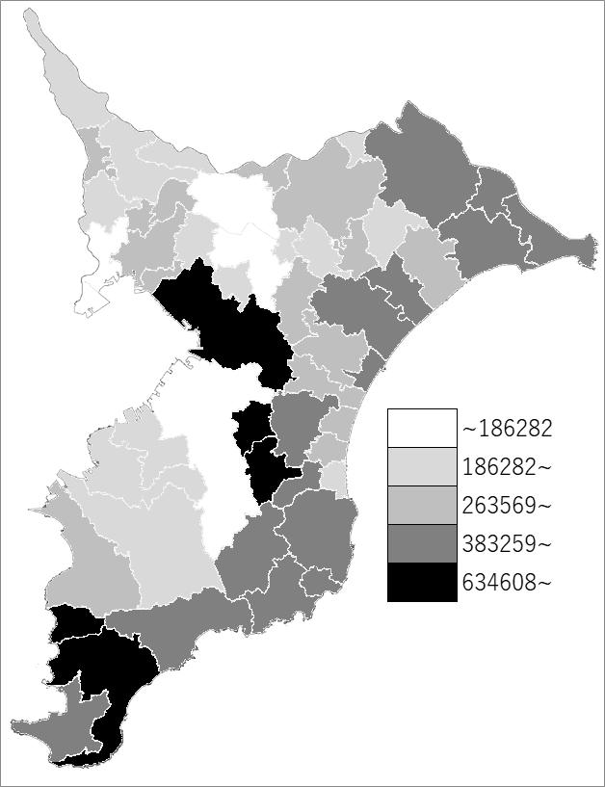
 | 市町村平均の推移
令和元年度 | 356334
令和2年度 | 363642
令和3年度 | 365473
令和4年度 | 361291
令和5年度 | 355795

《備 考》 ・資料出所 総務省「市町村別決算状況調」 ・算出方法 地方債現在高÷住民基本台帳人口(R6.1.1)

